概要
Java応用単元末課題 - 基本課題

＜概要＞
 | ・ | ペット情報を表示するWebサイトを作成します。
 | ・ | 今回の課題では、犬、猫を1匹ずつ飼っている前提とします。
 | ・ | 暗証番号の入力を設けて、簡易的な認証を行います。
■トップページ
■ペット一覧
■ペット一覧
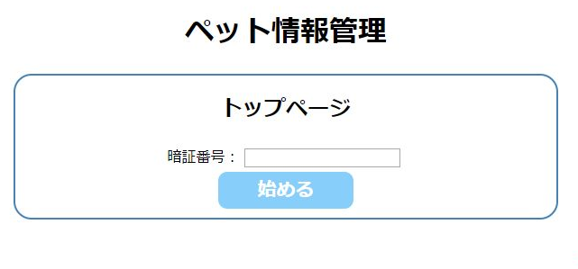
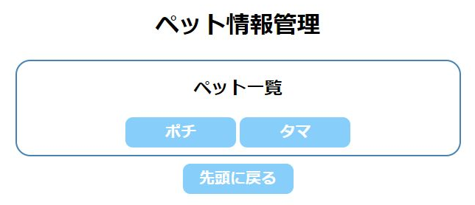
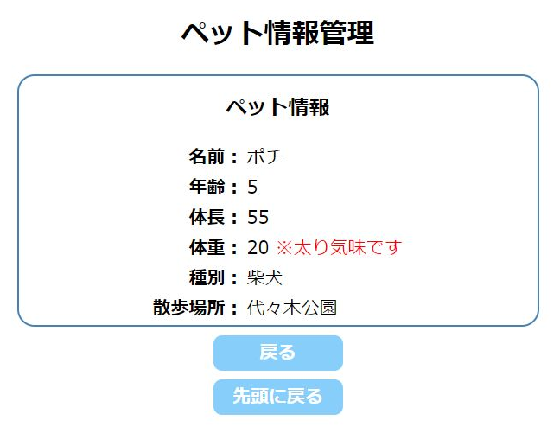
「始める」ボタン
ペット名のボタン

＜詳細＞
 | 下記シートを参照し、必要な機能を全て実装してください。
 | ・ | 「画面仕様」シート
 | ・ | 「クラス仕様書(jp.co.sample.pet)」シート
 | ・ | 「クラス仕様書(jp.co.sample.servlet)」シート
 | ・ | 「クラス仕様書(jp.co.sample.util)」シート
 | ・ | 「テストクラスについて」シート

画面仕様
■index.jsp |  |  |  | ■StartServlet
 |  |  |  |  | ＜概要＞
 |  |  |  |  |  | ・ | 暗証番号のチェックを行い、petList.jspへ遷移する。

「始める」ボタンを押す
暗証番号一致
 |  |  |  |  | ＜詳細＞
 |  |  |  |  |  | ・ | パスワードボックスの入力値を取得
petList.jspへ遷移
・暗証番号は、"1234"ならOKとする。
・認証できなかった場合は、エラーメッセージを表示。
- 数値以外の文字列を入れた場合
- 数値を入れたが正しくなかった場合
 |  |  |  |  |  | ・ | 入力値が数値で無かった場合、
 |  |  |  |  |  |  | リクエストスコープにエラーメッセージ「※暗証番号には数値を入力してください。」を
 |  |  |  |  |  |  | 保存して、index.jspへ戻る。

 |  |  |  |  |  | ・ | 入力値が数値だが、"1234"では無かった場合、
 |  |  |  |  |  |  | リクエストスコープにエラーメッセージ「※暗証番号が違います。」を
 |  |  |  |  |  |  | 保存して、index.jspへ戻る。

 |  |  |  |  |  | ・ | 入力値が数値かつ、"1234"だった場合、
 | ＜概要＞ |  |  |  |  |  | - | PetSessionInfoオブジェクトを生成し、セッションスコープに保存する。
 |  | ・ | 本サイトのトップページ。暗証番号を入力し、StartServletへ遷移する。 |  |  |  |  | ※PetSessionInfoオブジェクトは「クラス仕様書(jp.co.sample.servlet)」シートを参照
 |  |  |  |  |  |  | - | PetSessionInfoオブジェクトのpetListフィールド(HashMap)から、
 | ＜詳細＞ |  |  |  |  |  |  | Dog、Catオブジェクトを取り出し、それぞれのnameフィールドを
 |  | ・ | パスワードボックスで暗証番号を入力できるようにする。 |  |  |  |  | セッションスコープに保存する。
 |  |  |  |  |  |  |  | (petList.jspのボタン名の表示に使用する)
 |  | ・ | 「始める」ボタンを押すと、StartServletへ遷移する。 |  |  |  |  | ※petInfo.jsp、petList.jspを行き来することを考慮し、セッションスコープへ保存する。
 |  |  |  |  |  |  | - | petList.jspへ遷移する。
 |  | ・ | StartServletの認証処理の結果、index.jspへ戻された場合は、
 |  |  | パスワードボックスの上に、エラーメッセージを表示する。

■petList.jsp |  |  |  | ■PetListServlet
 |  |  |  |  | ＜概要＞
 |  |  |  |  |  | ・ | 前画面(petList.jsp)で選択したペット情報を取り出し、petInfo.jspへ遷移する。

ペット名のボタンを押す
petInfo.jspへ遷移
 |  |  |  |  | ＜詳細＞
 |  |  |  |  |  | ・ | 前画面(petList.jsp)で押したボタンを判別する。
 |  |  |  |  |  |  | request.getParameter("btn")で、buttonタグのvalue属性の値を
PetSessionInfoオブジェクトのpetListプロパティに登録されている、Dog、Catオブジェクトのnameフィールドの値を表示
今回はDog、Catそれぞれ1件づつで固定
 |  |  |  |  |  |  | 取得できるため、その値により判別が可能。
 |  |  |  |  |  |  | ※ "★1"とする。

 |  |  |  |  |  | ・ | セッションスコープからPetSessionInfoオブジェクトを取り出す。

 | ＜概要＞ |  |  |  |  | ・ | PetSessionInfoオブジェクトのpetListフィールドから
 |  | ・ | 飼っているペットの一覧を表示するページ。 |  |  |  | "★1"に対応するPet情報(Dog、Catオブジェクト)を取り出す。
 |  | ・ | ボタンを押すと、PetListServletへ遷移する。 |  |  |  | ※"★1"で取得したvalueが、petListフィールド(HashMap)のKeyとして使える。
 |  |  |  |  |  |  | (Keyに対応するValueを取得すればよい)
 | ＜詳細＞
 |  | ・ | セッションスコープに保存されている |  |  | ・ | 取得したPet情報から、次画面(petInfo.jsp)に必要な情報をリクエストスコープに保存する。
 |  |  | ペットの名前(Dog、Catオブジェクトのnameフィールドの値)を取り出し、
 |  |  | ボタンの文言として表示する。 |  |  | ・ | petInfo.jspへ遷移する。

 |  | ・ | それぞれのボタンを押すと、PetListServletへ遷移する。

 |  | ・ | 「先頭に戻る」ボタンを押すと、index.jspへ戻る。

■petInfo.jsp

Dog、CatオブジェクトのisFatメソッドの戻り値がtrueの場合のみ、「※太り気味です」と表示する。
(petInfo.jspとしては、isFatといった情報がリクエストスコープにセットされている想定で処理する。)

・Dogなら「散歩場所」を表示
・Catなら「お気に入り遊具」を表示

 | ＜概要＞
 |  | ・ | petList.jspで選択したペット情報を表示するページ。

 | ＜詳細＞
 |  | ・ | リクエストスコープに保存されている情報を取り出し、画面に表示する。

 |  | ・ | 体重については、画面イメージにある通り「※太り気味です」の表示/非表示を切り替える。
 |  |  | ※表示/非表示に必要な情報も、PetListServletでリクエストスコープに保存しておく。
 |  |  | (isFatといった情報(boolean型)をリクエストスコープから取り出し、表示/非表示の判断に使う)

 |  | ・ | 種別の次に表示する項目は、画面イメージにある通り、
 |  |  | DogかCatにより「散歩場所」か「お気に入り道具」を表示する。

 |  | ・ | 「戻る」ボタンを押すと、petList.jspへ戻る。

 |  | ・ | 「先頭に戻る」ボタンを押すと、index.jspへ戻る。

